Sheet1
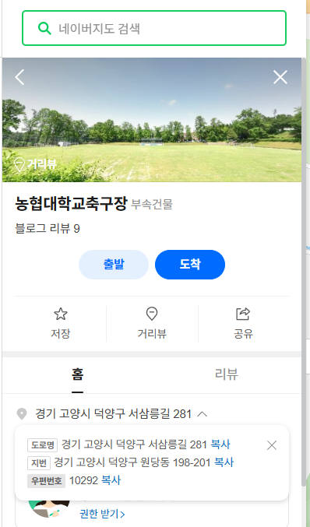
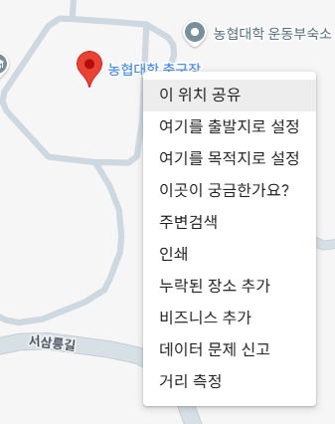
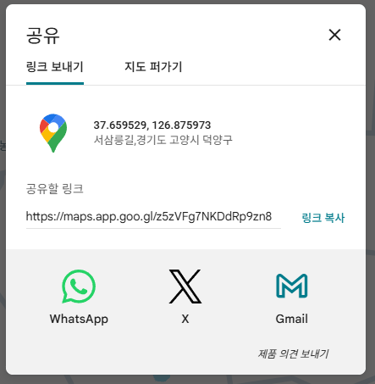
name | city | address | latitude(위도) | longitude(경도) | res_path(예약경로 - 사이트링크)
YMCA 축구장 | 고양시
감일축구장 | 하남시
강남세곡체육공원축구장 | 서울특별시
걸포중앙공원축구장 | 김포시
경민대학교대운동장 | 의정부시
경복대학교 남양주캠퍼스운동장 | 남양주시
고양고등학교운동장 | 고양시
교하체육공원 인조잔디축구장 | 파주시
구리시민스포츠센터축구장 | 구리시
구리왕숙체육공원 축구장 | 구리시
금남축구장 | 남양주시
김포시종합운동장 | 김포시
남양주체육문화센터(종합운동장)메인스타디움 | 남양주시
남양주체육문화센터(종합운동장)축구장 A구장 | 남양주시
남양주체육문화센터(종합운동장)축구장 B구장 | 남양주시
남양주체육문화센터(종합운동장)축구장 C구장 | 남양주시
농협대학교운동장 | 고양시
다락원체육공원축구장 | 의정부시
다산체육공원 축구장 | 남양주시
대화동레포츠공원인조잔디축구장 | 고양시
둔치축구 | 고양시
먹골구장 | 남양주시
문원체육공원운동장 | 과천시
불암산스포츠타운축구장 | 서울특별시
서울어린이대공원잔디축구장 | 서울특별시
성내유수지축구장 | 서울특별시
수도전기공업고등학교축구장 | 서울특별시
신내차량기지축구장 | 서울특별시
아차산배수지체육공원축구장 | 서울특별시
연세대학교 신촌캠퍼스대운동장 | 서울특별시
와부공설운동장 | 남양주시
용마폭포공원축구장 | 서울특별시
운정건강공원(가온) 인조잔디축구장 | 파주시
원능수질복원센터 | 파주시
은평구립축구장 | 서울특별시
인덕대학교운동장 | 서울특별시
중랑구립잔디운동장 | 서울특별시
지금푸른물센터축구장 | 구리시
지영체육공원축구장 | 고양시
직동근린공원축구장 | 의정부시
진건푸른물센터인조잔디구장 | 남양주시
초안산스포츠타운축구장 | 서울특별시
충장근린체육공원축구장 | 고양시
파주스타디움보조경기장 | 파주시
하남종합운동장 주경기장 | 하남시
하남종합운동장보조경기장 | 하남시
한국항공대학교운동장 | 고양시
활기체육공원축구장 | 의정부시

